Use_Case
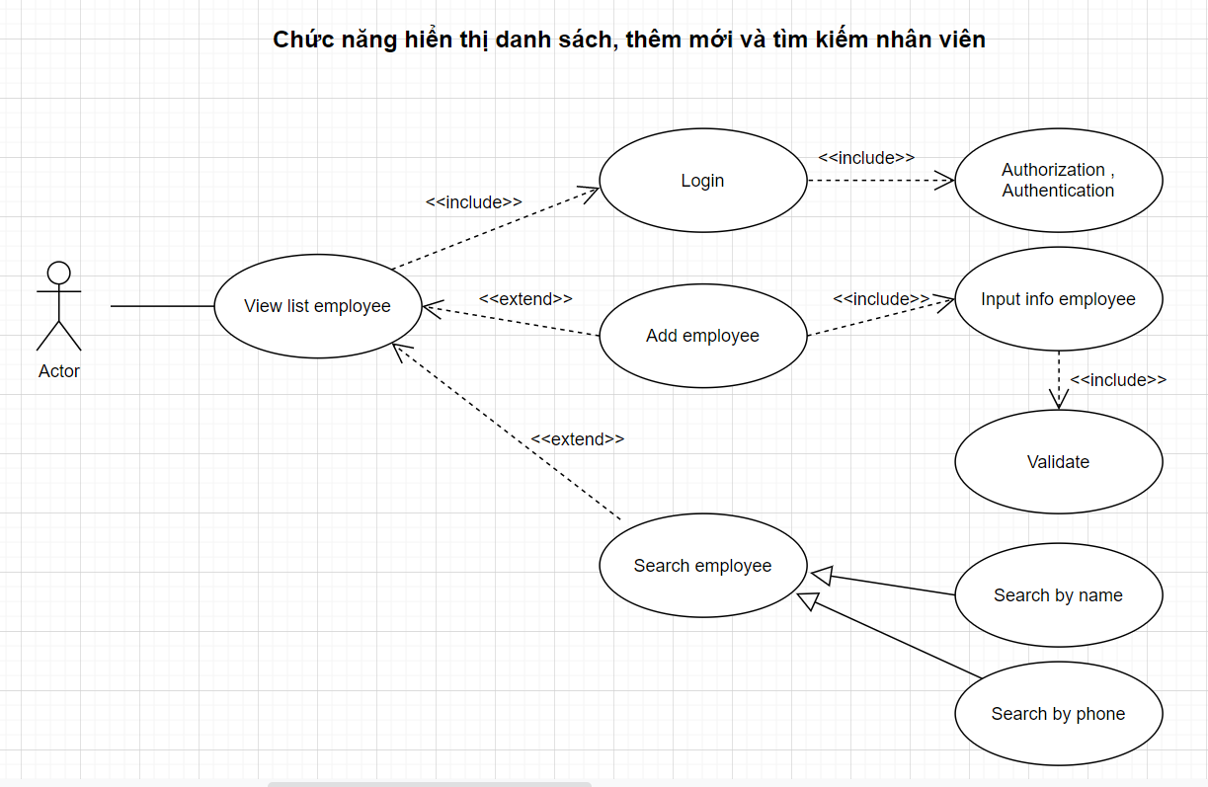
6.2.3 Quản lý nhân viên
6.2.3.1 Màn hình danh sách nhân viên
6.2.3.2 Màn hình thêm mới nhân viên
6.2.3.3 Màn hình chức năng tìm kiếm nhân viên theo tên và số điện thoại

Class_Diagram
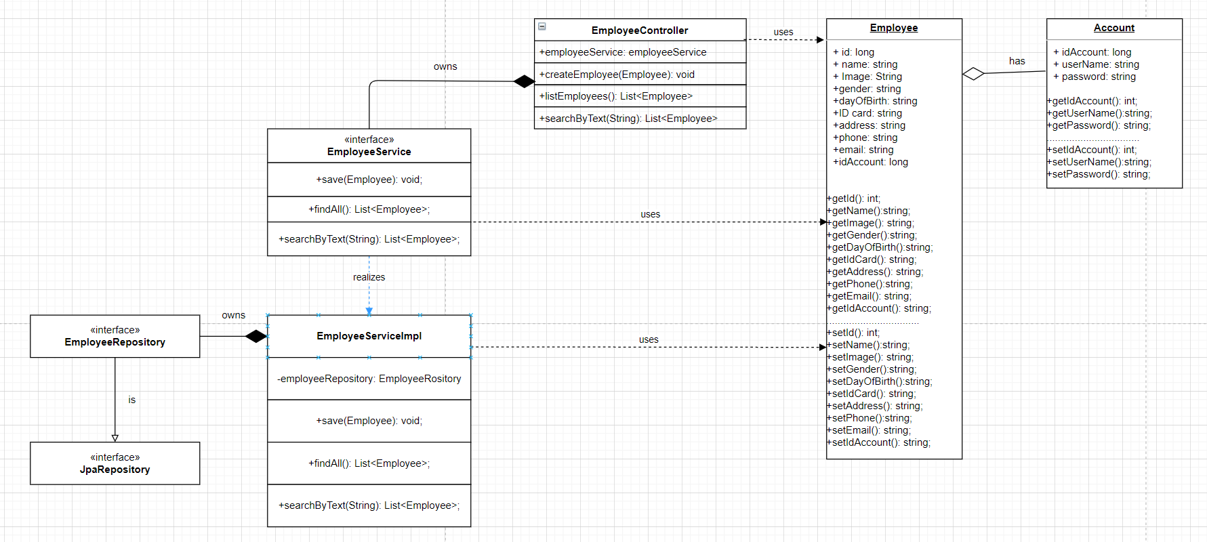
6.2.3 Quản lý nhân viên
6.2.3.1 Màn hình danh sách nhân viên
6.2.3.2 Màn hình thêm mới nhân viên
6.2.3.3 Màn hình chức năng tìm kiếm nhân viên theo tên và số điện thoại

Sequence_Diagram
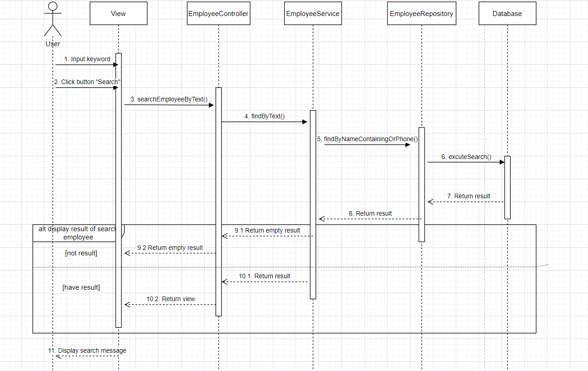
6.2.3 Quản lý nhân viên
6.2.3.1 Màn hình danh sách nhân viên
6.2.3.2 Màn hình thêm mới nhân viên
6.2.3.3 Màn hình chức năng tìm kiếm nhân viên theo tên và số điện thoại

6.2.3.1 Màn hình danh sách nhân viên
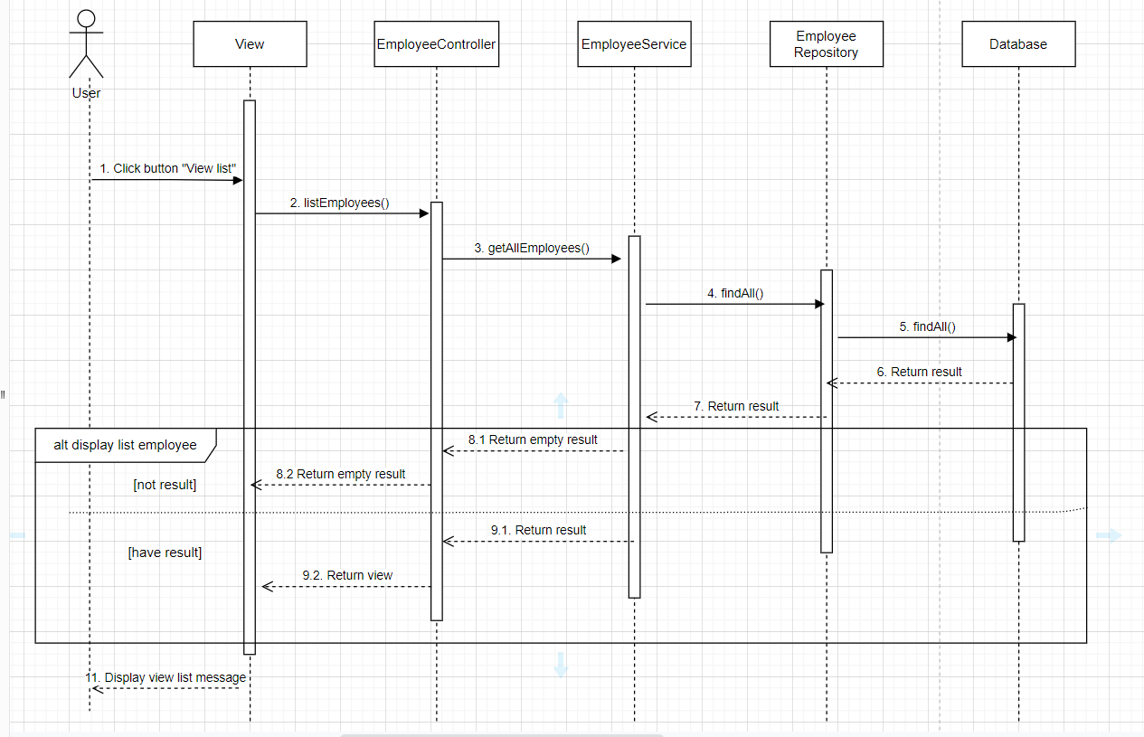

6.2.3.2 Màn hình thêm mới nhân viên
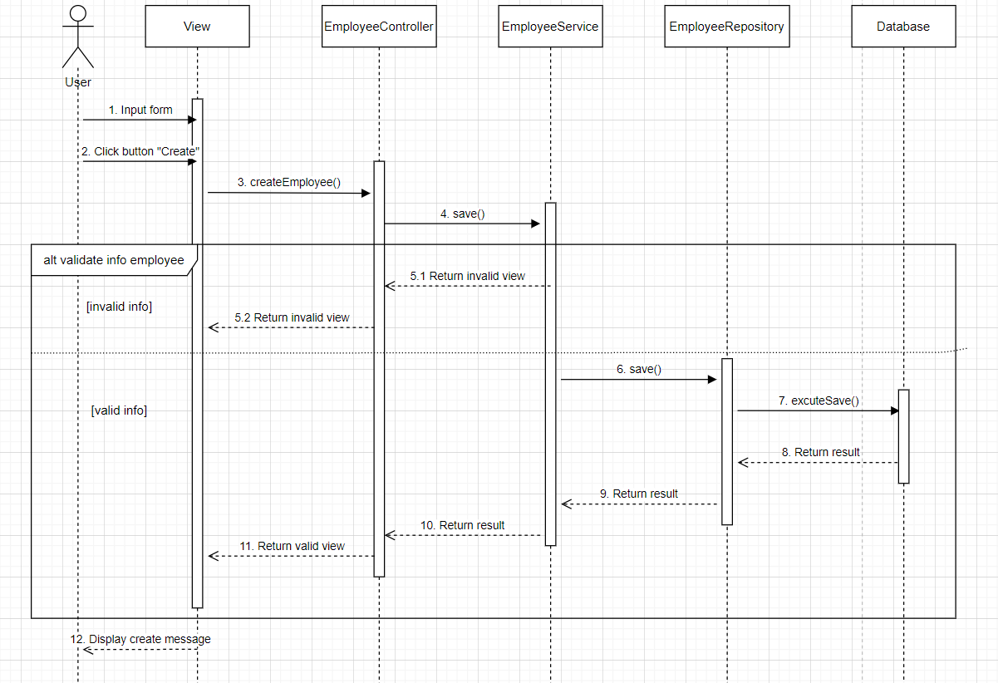

6.2.3.3 Màn hình chức năng tìm kiếm nhân viên theo tên và số điện thoại

